訓練コース内容
訓練コース内容
識別コード | ２２L０４０１ | 訓練コース番号 | 5-04-27-207-05-0103
訓練科名 | 長期高度人材育成コース（介護福祉士養成コース）（２年）
訓練期間 | 令和４年４月１日（金）～令和６年３月２９日（金）
訓練実施校名 | 近畿社会福祉専門学校
所在地 | 大阪府大阪市都島区片町１－５－１３ 大手前センチュリービル３階
電話番号 | ０６-６１３６-１１１７ | 受付時間 | １０：００～１７：００
事前説明会日時 | ２月４日（金）１１：００～１３：００、１５：００～１７：００
 | ２月８日（火）１１：００～１３：００、１５：００～１７：００
 | ２月１０日（木）１１：００～１３：００、１５：００～１７：００
 | ２月１３日（日）１１：００～１３：００、１５：００～１７：００
 | ２月１５日（火）１１：００～１３：００、１５：００～１７：００
 | ２月１８日（金）１１：００～１３：００、１５：００～１７：００
選考試験日 | ３月８日（火）
試験科目 | 個人面接
入校に必要な 最終学歴 | 高等学校卒業もしくは同等資格
最寄り駅 | JR東西線大阪城北詰駅（徒歩５分・距離０．４ｋｍ）
 | 京阪本線・OsakaMetro谷町線天満橋駅（徒歩７分・距離０．５ｋｍ）
 | OsakaMetro長堀鶴見緑地線大阪ビジネスパーク駅（徒歩７分・距離０．７ｋｍ）
備考 | 原則登校になりますが、緊急事態宣言などでオンライン訓練を実施する場合、受講に必要な備品（パソコンもしくはスマートフォン、モバイルルーター、アプリケーション等）は自己負担となります。

【最寄り駅からの地図】
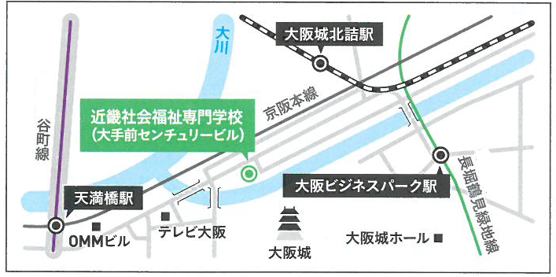
OsakaMetro
OsakaMetro

